微生信示例109

染色体信息 |  |  | 表型信息 |  |  | 微生信，您身边的数据分析，可视化专家
染色体 | 染色体长度 | 着丝粒位置（中点） | 染色体 | 位置（中点） | 类别 | https://www.bioinformatics.com.cn/plot_basic_multitype_chromosome_distribution_plot_with_centromere_109

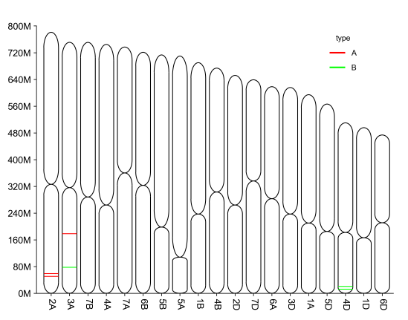
2A | 780798557 | 326000000 | chrom | pos | type | 输出示例图
3A | 750843639 | 316000000 | 2A | 50602155 | A
7B | 750620385 | 288000000 | 2A | 58861277 | A
4A | 744588157 | 264000000 | 3A | 178099541 | A
7A | 736706236 | 360000000 | 3A | 77794217 | B
6B | 720988478 | 323000000 | 4D | 20732565 | B
5B | 713149757 | 198000000 | 4D | 11935999 | B
5A | 709773743 | 108000000
1B | 689851870 | 237000000
4B | 673617499 | 303000000
2D | 651852609 | 264000000
7D | 638686055 | 336000000
6A | 618079260 | 283000000
3D | 615552423 | 237000000
1A | 594102056 | 210000000
5D | 566080677 | 185000000
4D | 509857067 | 182000000
1D | 495453186 | 166000000
6D | 473592718 | 211000000

 |  |  |  |  |  | 注意：

 |  |  |  |  |  | 使用问题，或数据分析合作意向
 |  |  |  |  |  | 请微信扫码联系我们

